ЦифрОйл
 | ООО «ЦифроСистем» |  |  | ООО НПФ «КРУГ»
 | Пенза |  |  | Пенза
 | тел.: 8 800 200-64-73, +7 (8412) 32-96-73 |  |  | тел.: +7 (8412) 49-97-75, 49-94-14
 | e-mail: info@cifroil.ru |  |  | e-mail: krug@krug2000.ru

OL 32-701-006 | ОПРОСНЫЙ ЛИСТ НА ПОСТАВКУ
 | Вычислителя расхода нефти и нефтепродуктов «ЦифрОйл»
 | Контактная информация
 | Организация - Заказчик
 | Контактное лицо (ФИО)
 | Контактное лицо (должность)
 | Контактный телефон
 | Адрес электронной почты
 | Дата заполнения
 | Требуемая дата изготовления
 | Информация об объекте
 | Наименование объекта
 | Место расположения
 | Конечный пользователь
 | Дополн. информация
 | Исходные данные
 |  | Рабочая среда:
#REF! |  | - нефть
#REF! |  | - бензин
#REF! |  | - топливо, занимающее промежуточное место между бензинами и керосинами
#REF! |  | - керосин, авиационное топливо для реактивных двигателей
#REF! |  | - дизельное топливо, печное топливо, мазут
#REF! |  | - смазочные масла нефтяного происхождения
#REF! |  | - газовый конденсат
 |  | Количество измерительных линий, шт (не более 9):
#REF! | 0 | - рабочих
#REF! | 0 | - резервных
#REF! | 0 | - контрольных
#REF! | 0 | - резервно-контрольных
 | 1 | Преобразователи расхода (не более 9):
 |  | Тип: |  | Кол-во: | 0 | шт.
 |  | Тип: |  | Кол-во: | 0 | шт.
 |  | Тип: |  | Кол-во: | 0 | шт.
 | 2 | Необходимость подключения поточных плотномеров (не более 2):
 |  | Марка: |  | Кол-во: | 0 | шт.
 | 3 | Необходимость подключения поточных влагомеров (не более 2):
 |  | Марка: |  | Кол-во: | 0 | шт.
 | 4 | Необходимость подключения визкозиметров (не более 2):
 |  | Марка: |  | Кол-во: | 0 | шт.
 | 5 | Необходимость подключения поверочной установки (ТПУ, компакт-прувер)
 |  | Марка: |  | Кол-во: | 0 | шт.
 | 6 | Необходимость подключения автоматических пробоотборников (не более 2):
 |  | Марка: |  | Кол-во: | 0 | шт.
 | 7 | Необходимость автоматизированного управления ИМ
 |  | Задвижки, клапаны, краны с электроприводом |  | Кол-во: | 0 | шт.
 |  | Насосы |  | Кол-во: | 0 | шт.
 |  | Вентиляторы |  | Кол-во: | 0 | шт.
 |  | Осуществить замену существующего на объекте вычислителя
 |  | Модель заменяемого вычислителя:
 | Данные для формирования заказа
 | 3 | Конструктивное исполнение:
 |  | - для крепления в шкаф, стандартное исполнение;
 |  | - для крепления в 19” каркасе (Евромеханика);
 |  | - для крепления на стену.
 | 1 | Резервирование вычислителей:
#REF! |  | - не требуется
#REF! |  | - 100 %-ное резервирование (основной / резервный)
 |  | Каналы ввода-вывода:
 | 0 | число каналов аналогового ввода (AI)
 | 0 | число каналов частотно-импульсного ввода (FI)
 | 0 | число каналов дискретного ввода (DI)
 | 0 | число каналов дискретного вывода (DO)
 | Дополнительное оборудование
 | 1 | Внешние барьеры искрозащиты:
#REF! |  | - требуются
 | 1 | Внешний гальванически развязанный источник питания датчиков:
#REF! |  | - требуется
 | 1 | Внешние стабилитроны (для подключения токовых сигналов при 100% резервировании)
#REF! |  | - требуются
 | 1 | Сервер единого времени TimeVisor:
#REF! |  | - требуется
#REF! | 24 | - питание (24 В или 220 В)
#REF! | 30 | - длина интерфейсного кабеля кабеля (30,60,90,120 м.)
#REF! |  | - требуется кронштейн приемника-передатчика TimeVisor (универсальный, 1,2 кг 27х22х20 см)
#REF! | АРМ оператора
 | 1 | Компьютер АРМ оператора:
#REF! |  | - требуется
#REF! |  | - требуется со 100 % резервированием
 | 1 | Программное обеспечение АРМ оператора на базе SCADA "КРУГ-2000":
#REF! |  | - требуется
#REF! |  | - требуется со 100 % резервированием
 | Интегрирование в существующую систему:
#REF! | 1 | Интерфейс передачи данных:
#REF! |  | - Ethernet
#REF! |  | - RS-485
#REF! |  | - GPRS
#REF! | 1 | Протокол передачи данных:
#REF! |  | - OPC DA (оперативные параметры)
#REF! |  | - OPC HDA (архивные параметры)
#REF! |  | - Modbus TCP
#REF! |  | - Modbus RTU
#REF! | Дополнительные услуги (работы)
 |  | - Инжиниринговые работы (разработка индивидуальных видеокадров, согласно ТЗ Заказчика)
#REF! |  | - Шеф-инжиниринг
#REF! |  | - Монтажные работы (установка вычислителя, подключение внешних кабелей)
#REF! |  | - Шеф-монтажные работы
#REF! |  | - Пуско-наладочные работы (настройка и проведение испытаний вычислителя)
#REF! |  | - Шеф-наладка
#REF! |  | - Метрологическая аттестация узла учета (СИКН/СИКНС/СИКНП)
#REF! |  | - Обучение (вебинар)
 | Дополнительные требования

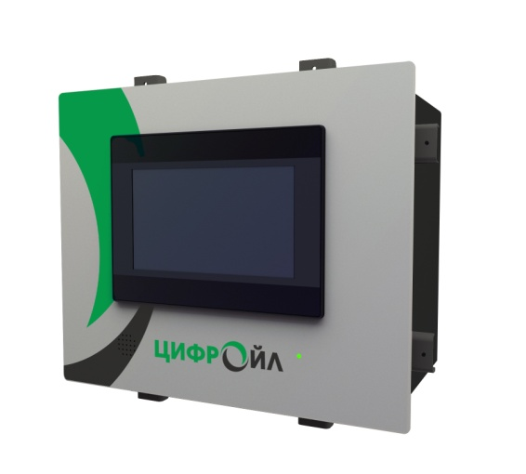
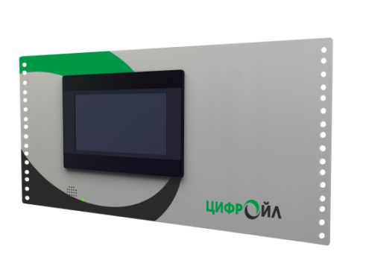
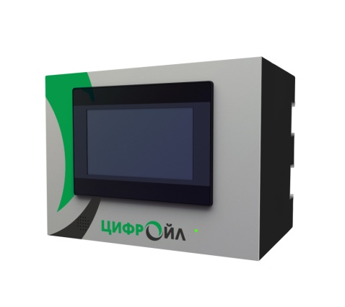

 |  |  | для крепления в 19” стойку | для крепления на стену

для крепления в шкаф

